Grafico 2
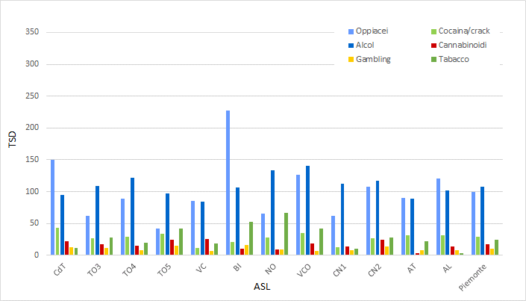
Fig 02. Tassi Standardizzati di Utenza per 100.000 abitanti, per dipendenza primaria e ASL - Femmine

